Sheet1
 | 采购清单
 | 物资名称，规格型号，数量，单价，金额 ：
 | 品名 | 规格参数 | 单位 | 数量 | 单价 | 合计 | 备注
1 | 水泥 | P.042.5 | 件 | 225 | 22 | 4950 | 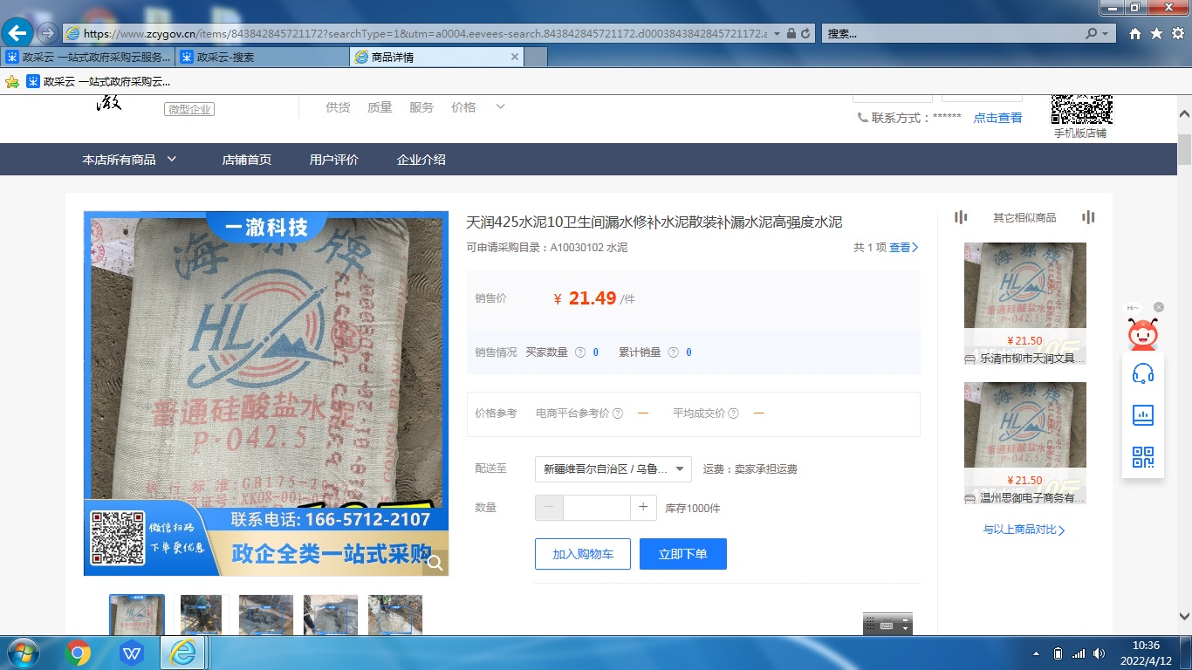
2
3
 | 总计 | 大写：肆仟玖佰伍拾元整 |  |  |  | 4950

